Modelo_Dados
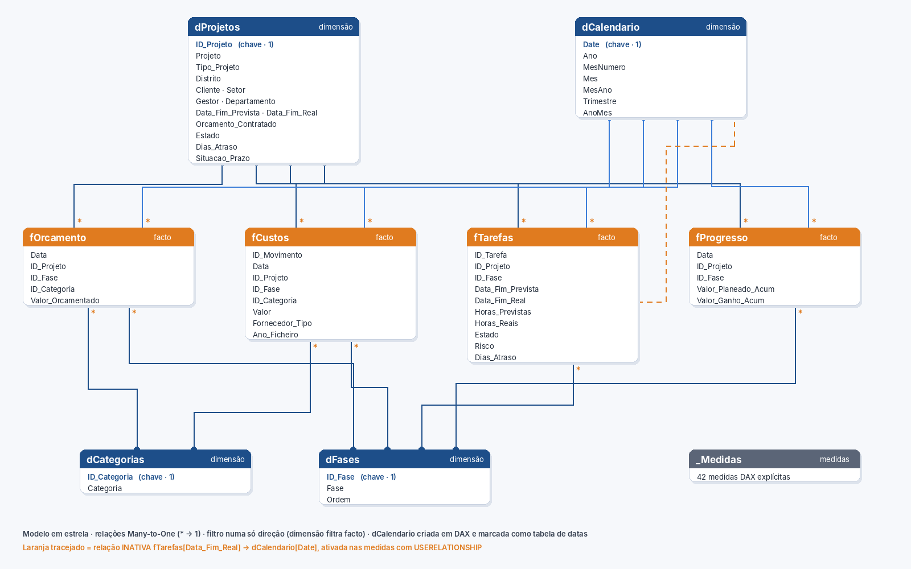
Modelo de dados em estrela

De (lado muitos) | Para (lado um) | Cardinalidade | Estado | Direção do filtro
fOrcamento[ID_Projeto] | dProjetos[ID_Projeto] | *:1 | Ativa | Única
fCustos[ID_Projeto] | dProjetos[ID_Projeto] | *:1 | Ativa | Única
fTarefas[ID_Projeto] | dProjetos[ID_Projeto] | *:1 | Ativa | Única
fProgresso[ID_Projeto] | dProjetos[ID_Projeto] | *:1 | Ativa | Única
fOrcamento[ID_Fase] | dFases[ID_Fase] | *:1 | Ativa | Única
fCustos[ID_Fase] | dFases[ID_Fase] | *:1 | Ativa | Única
fTarefas[ID_Fase] | dFases[ID_Fase] | *:1 | Ativa | Única
fProgresso[ID_Fase] | dFases[ID_Fase] | *:1 | Ativa | Única
fOrcamento[ID_Categoria] | dCategorias[ID_Categoria] | *:1 | Ativa | Única
fCustos[ID_Categoria] | dCategorias[ID_Categoria] | *:1 | Ativa | Única
fOrcamento[Data] | dCalendario[Date] | *:1 | Ativa | Única
fCustos[Data] | dCalendario[Date] | *:1 | Ativa | Única
fProgresso[Data] | dCalendario[Date] | *:1 | Ativa | Única
fTarefas[Data_Fim_Prevista] | dCalendario[Date] | *:1 | Ativa | Única
fTarefas[Data_Fim_Real] | dCalendario[Date] | *:1 | INATIVA (USERELATIONSHIP) | Única

